Info
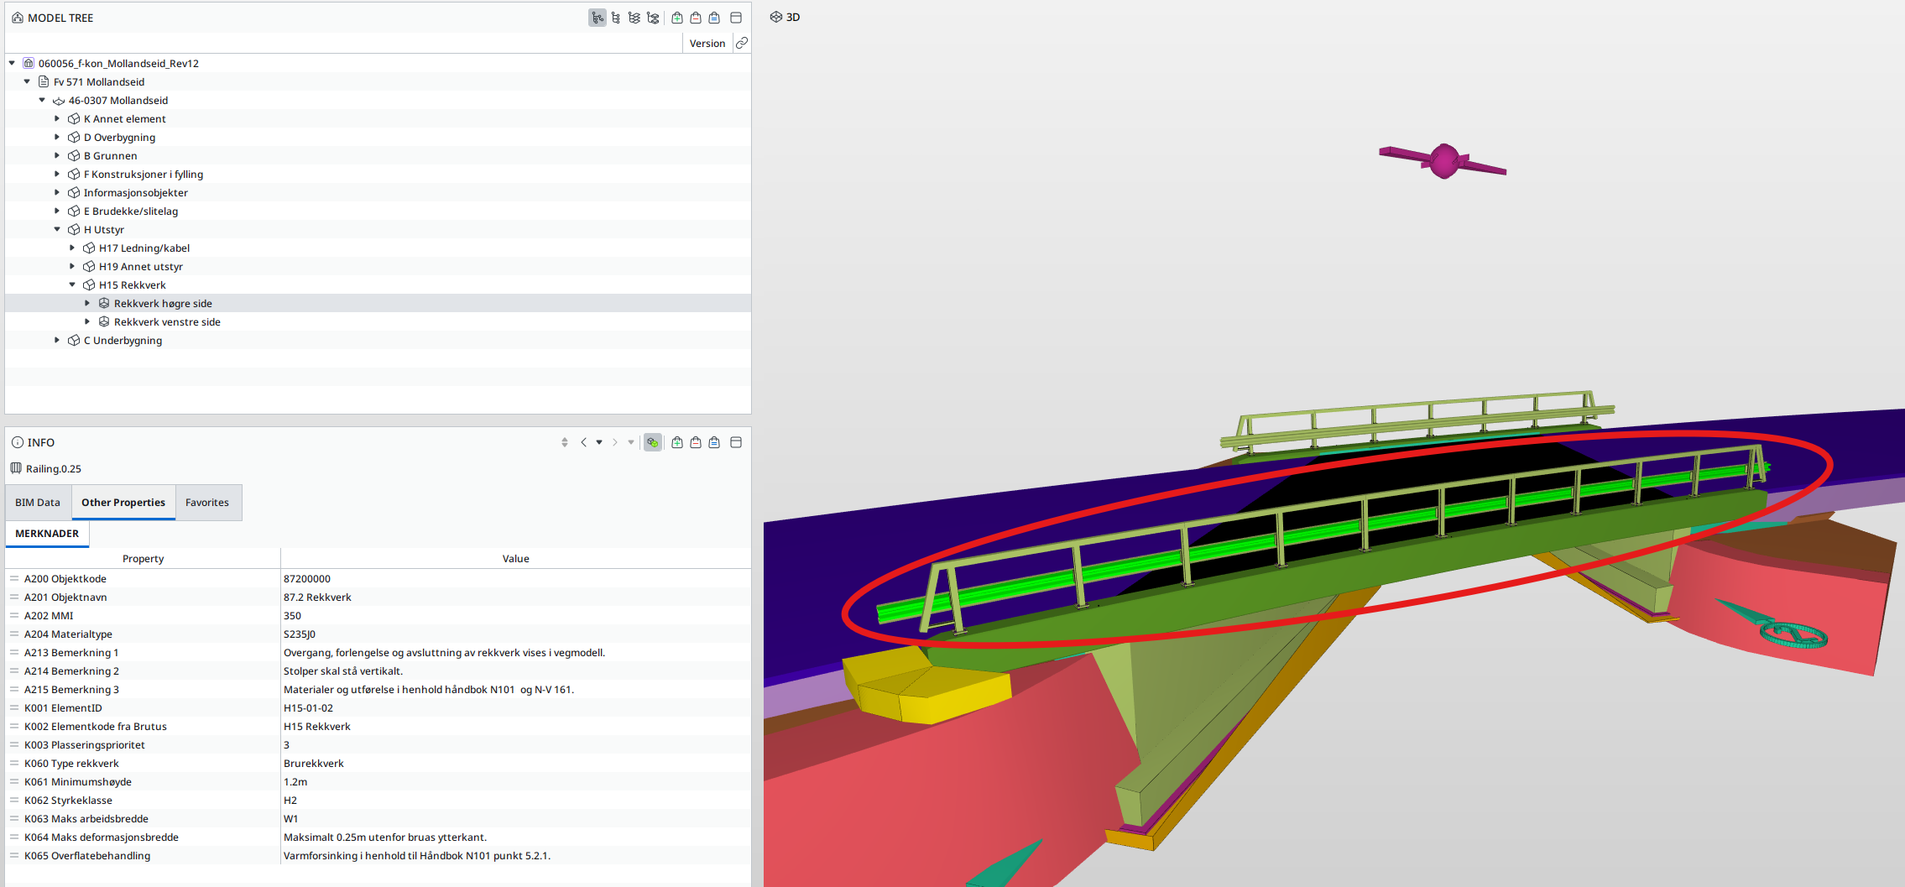
Dette dokumentet er en støtte for alle fag i utarbeidelse av modellbaserte leveranser. Konseptet med modellbaserte leveranser er at man i størst mulig grad flytter informasjon som tradisjonelt sett har vært gitt på tegninger inn på objektene i fagmodellene.
I utgangspunktet gir objekter form og stikningsdata. I tillegg legger man på informasjon på objektene som f.eks. objektnavn, materiale, MMI etc. Denne informasjonen legges i såkalte attributter som i praksis er en liste med tekststrenger. Når man trykker på de enkelte objektene vil man i visningsprogramvare (Trimble Connect, Solibri, BIMcollab etc.) få opp egenskapssettene (property set, PSET) for de enkelte objektene.
Modellbaserte leveranser

